divers
Configuration de la solution

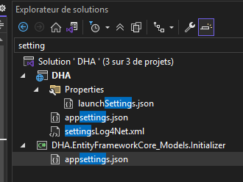
 |  | https://logging.apache.org/log4net/

Entity Framework SQL LITE
 | "DbFileName": "X:\\david_hartmann_eu_vX,X\\project_shared_ressources\\davidhartmann_eu.db""

Log4Net
 | Le fichier xml est copier dans le dossier cible pour être lue.
 | Log4Net :
 | <appender name="RollingFile" type="log4net.Appender.RollingFileAppender">
 | <file value="Z:\\TACHES_EN_COURS\\TACHE_EN_COURS_DEV_CV_ASP_BOOTSTRAP_MVC_13_09_2024\\david_hartmann_eu_v4.1\\project_shared_ressources\\DHA.log"

Documentation de la solution

Fichier DEVDOC*.*

